Sayfa1
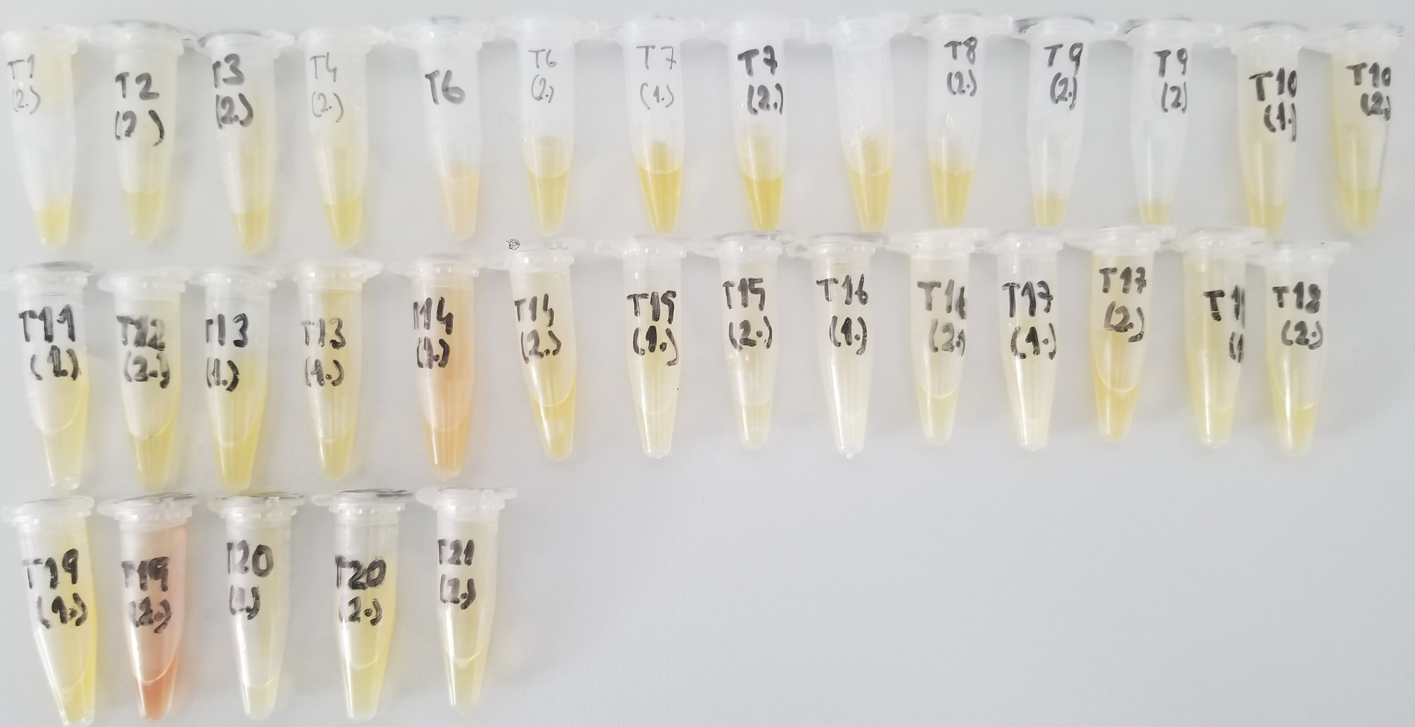
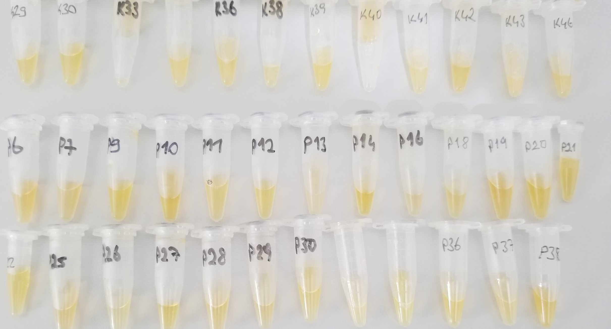
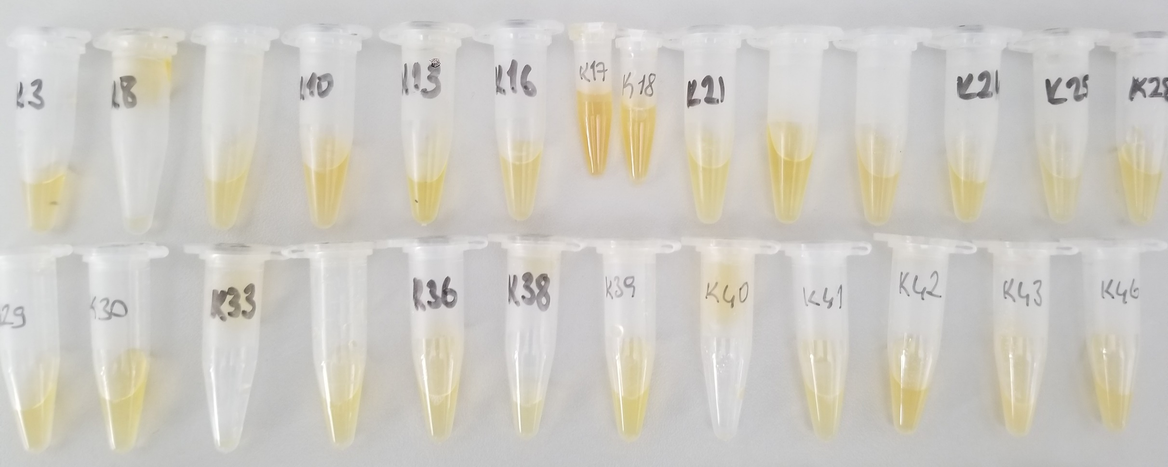
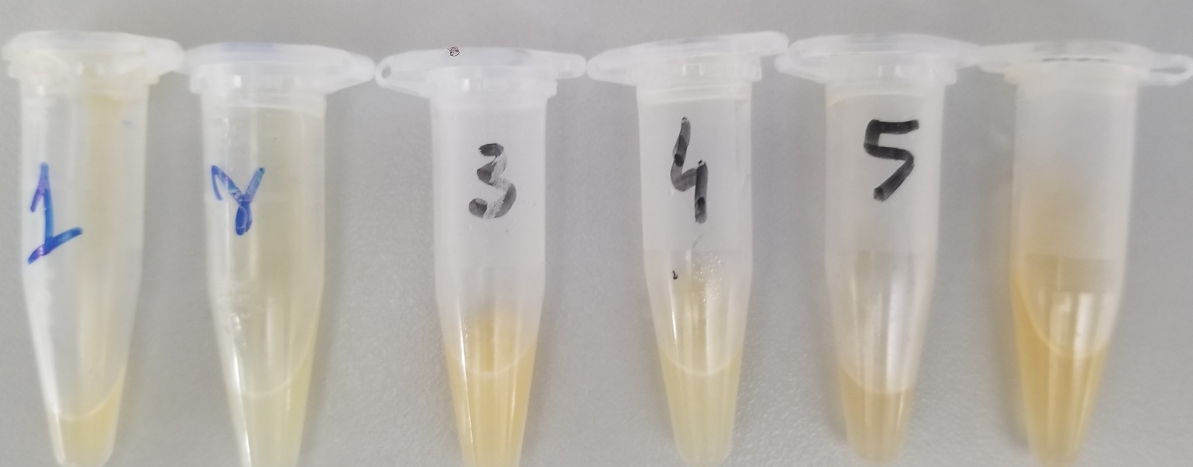
Numune Adı | PON(U/L)
K3 | 105
K8 | 848
K9 | 563 |  | Bu çalışmada "Relassay" marka kit kullanılmıştır.
K10 | 157 |  | PON-1 Kat.No: RL0031
K13 | 658 |  | Kullanılan cihaz: Mindray BS300 (Tam otomatik biyokimya cihazı)
K16 | 115
K17 | 432
K18 | 124
K21 | 98
K22 | 388
K23 | 342
K24 | 64
K25 | 274
K28 | 123
K29 | 317
K30 | 384
K33 | 339
K34 | 542
K36 | 752
K38 | 702
K39 | 146
K40 | 111
K41 | 366
K42 | 978
K43 | 180 | Lipemik numune
K46 | 135
1(Mavi renkli) | 432 | Lipemik numune
2(Mavi renkli) | 549 | Lipemik numune
3 | 84 | Lipemik numune
4 | 280 | Lipemik numune
5 | 99
T6 | 162 | Lipemik numune
T7 | 78
T8 | 351
D9 | 113
T10(1.) | 127
T11(1.) | 90
T13(1.) | 93 | Lipemik numune
T14(1.) | 374
T15(1.) | 437
T16(1.) | 176 | Lipemik numune
T17(1.) | 419 | Lipemik numune
T18(1.) | 472
T19(1.) | 314
T20(1.) | 84
T1(2.) | 447
T2(2.) | 494
T3(2.) | 79
T4(2.) | 302
T6(2.) | 125
T7(2.) | 84
T8(2.) | 322
T9(2.) | 107
T10(2.) | 99
T12(2.) | 86
T13(2.) | 70
T14(2.) | 268
T15(2.) | 398
T16(2.) | 175
T17(2.) | 261
T18(2.) | 460
T19(2.) | 232 | Hemolizli numune
T20(2.) | 102
T21(2.) | 296
P6 | 102
P7 | 411
P9 | 414
P10 | 589
P11 | 499
P12 | 518
P13 | 152
P14 | 129
P16 | 149
P18 | 598
P19 | 143
P20 | 111
P21 | 299
P22 | 430
P25 | 133
P26 | 85
P27 | 133
P28 | 182
P29 | 118
P30 | 111
P33 | 117
P35 | 409
P36 | 402
P37 | 182
P38 | 109

